BURNDOWN CHART
 |  | BURNDOWN CHART
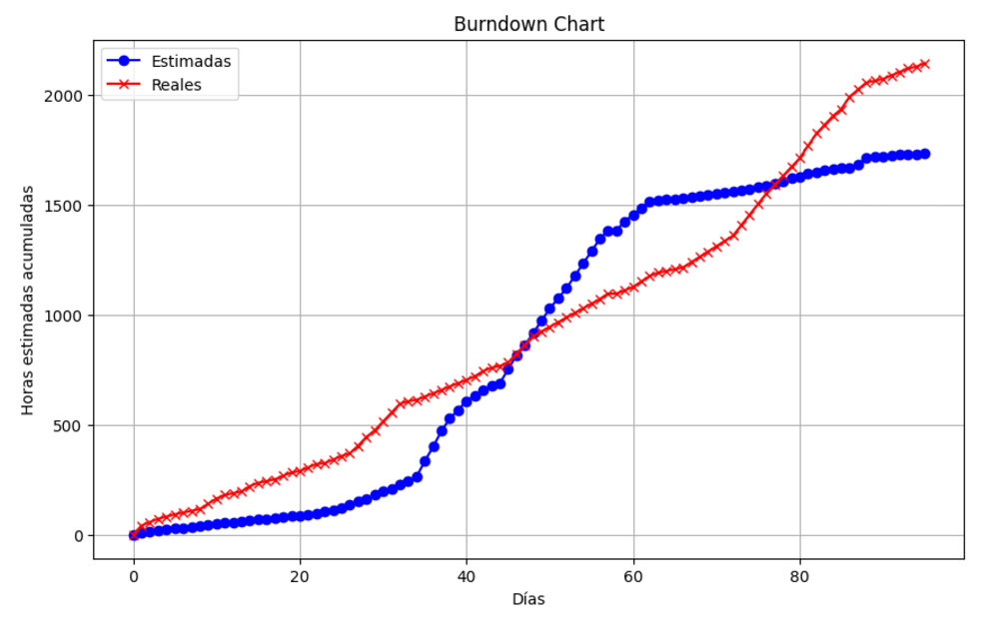
SPRINT 0 | Fase de Planificacion | Horas estimadas totales | Días ocupados reales | Horas ocupadas reales
1 | APT122 Autoevaluacion Competencias Fase 1 | 3 | 1 | 4
2 | Sprint planning | 10 | 8 | 40
3 | Toma de requerimientos | 3 | 2 | 16
4 | Visión del Proyecto + 4 Pilares | 5 | 5 | 15
5 | Análisis del caso | 5 | 5 | 10
6 | Mapa mental | 5 | 5 | 10
7 | Mapa de Actores | 3 | 3 | 8
8 | Squad y responsabilidades | 3 | 3 | 8
9 | Mapa de viaje (customer journey) | 3 | 3 | 8
10 | Épicas | 6 | 4 | 24
11 | Historias de Usuario | 6 | 4 | 24
12 | Impact Mapping | 6 | 4 | 16
13 | APT122_AutoevaluacionFase1 | 2 | 1 | 8
14 | APT122_DiarioReflexionFase1 | 2 | 1 | 8
15 | Guia Estudiante Fase 1 Definición Proyecto APT | 6 | 3 | 24
16 | Informe Ejecutivo en Inglés | 3 | 3 | 15
17 | Planning poker | 2 | 2 | 8
18 | Product backlog priorizado | 4 | 2 | 8
19 | Sprint backlog | 6 | 3 | 16
20 | Reunión de retrospectiva > Review | 3 | 3 | 16
21 | Impediment log | 3 | 3 | 6
SPRINT 1 | Fase de diseño | Horas estimadas totales | Días ocupados reales | Horas ocupadas reales
22 | Modelamiento de base de datos | 6 | 2 | 16
23 | (vista 4+1) Vista de escenarios, diagrama casos de uso | 6 | 2 | 16
24 | Documento de CRUD | 6 | 2 | 4
25 | Mockups Panel de Administracion | 9 | 2 | 16
26 | Mockups Pagina Web | 9 | 2 | 16
27 | (vista 4+1) Vista lógica, diagrama de clases | 15 | 6 | 12
28 | - diagrama de comunicación | 15 | 6 | 35
29 | - diagrama de secuencia | 10 | 6 | 40
30 | (vista 4+1) Vista de despliegue, diagrama componenetes | 18 | 6 | 30
31 | - diagrama de paquetes | 18 | 6 | 40
32 | (vista 4+1) Vista fisica, diagrama de despliegue | 10 | 6 | 40
33 | (vista 4+1) Vista de procesos, diagrama de actividad | 18 | 6 | 40
34 | Documento Arquitectura de Software | 18 | 6 | 12
35 | Reunión de retrospectiva > Review | 18 | 6 | 6
36 | Impediment log | 18 | 6 | 6
SPRINT 2 | Fase de desarrollo interfaz de usuario | Horas estimadas totales | Días ocupados reales | Horas ocupadas reales
37 | Creación de menú de navegación | 72 | 3 | 15
38 | - Vista categorias | 65 | 3 | 15
39 | - Vista tienda | 72 | 3 | 15
40 | Buscador de productos | 56 | 2 | 16
41 | Vista iniciar sesión | 40 | 3 | 15
42 | - Login (con funcionalidad) | 40 | 3 | 15
43 | Vista registrarse | 24 | 3 | 16
44 | - Formulario registro de usuario (con funcionalidad) | 24 | 3 | 24
45 | Vista carrito de compras | 24 | 3 | 15
46 | Subir codigo inicial a repositorio de Git Hub, con primeros artefactos entregados | 8 | 1 | 8
47 | Vista de lo mas vendido | 64 | 8 | 16
48 | Vista de todos los menús disponibles | 64 | 8 | 40
49 | Categorias (con funcionalidad) | 44 | 8 | 40
50 | Productos a la venta con fotografia correspondiente | 56 | 7 | 40
51 | - Implementar botones de agregar al carrito (con funcionalidad) | 56 | 7 | 21
52 | - Implementar boton de seleccion de cantidad de producto (con funcionalidad) | 56 | 7 | 21
53 | - Implementar boton de eliminar producto del carro (con funcionalidad) | 46 | 7 | 21
54 | - Implementacion de boton de pagar (con funcionalidad) | 46 | 7 | 21
55 | Formulario de direccion de envio (con funcionalidad) | 56 | 7 | 21
56 | Seleccionador de metodo de pago (con funcionalidad) | 56 | 7 | 21
57 | Implementar pasarela de pago (con funcionalidad) | 56 | 7 | 21
58 | - Implementar boton de continuar comprando (con funcionalidad) | 56 | 7 | 21
59 | Implementar paginador (para cambiar de pagina dependiendo del numero de platos) | 56 | 7 | 21
60 | Formulario de reserva de mesa (con funcionalidad) | 40 | 5 | 25
61 | Formulario de suscripcion a ofertas (con funcionalidad) | 0 | 0 | 0
62 | Vista de ubicación satelital del restaurant | 40 | 5 | 15
63 | - Vista de google maps (version capas) | 30 | 5 | 15
64 | Medios de contacto (telefono, direccion, WhatsApp, RRSS) | 30 | 5 | 25
65 | CSS (fondo, colores, logo, responsividad, fuentes) | 30 | 5 | 25
66 | 2.4_GuiaEstudiante_Fase 2_DesarrolloProyecto APT.docx | 30 | 5 | 15
67 | Informe Ejecutivo en Inglés | 4 | 2 | 8
68 | Reunión de retrospectiva > Review | 4 | 2 | 8
69 | Impediment log | 4 | 2 | 8
SPRINT 3 | Fase de desarrollo interfaz de administracion | Horas estimadas totales | Días ocupados reales | Horas ocupadas reales
70 | Base de datos | 6 | 3 | 24
71 | - Conexion a base de datos | 2 | 3 | 24
72 | - Poblado de tablas | 5 | 3 | 24
73 | Reconocimiento de administrador logueado | 3.5 | 3 | 24
74 | Implementar boton cerrar sesión (con funcionalidad) | 6 | 3 | 24
75 | - Opcion de cambiar su contraseña | 4.5 | 3 | 24
76 | Vista de funciones a administrar | 5 | 3 | 24
77 | - CRUD Cuentas (con funcionalidad) | 7 | 6 | 48
78 | - CRUD Perfiles de usuarios (con funcionalidad) | 6 | 6 | 48
79 | - CRUD Carrito (con funcionalidad) | 8 | 6 | 48
80 | - CRUD categorias | 6 | 6 | 48
81 | - CRUD orden de productos | 12 | 5 | 40
82 | - CRUD pagos | 10 | 5 | 40
83 | - CRUD galeria | 12 | 5 | 40
84 | - CRUD productos | 10 | 5 | 40
85 | - CRUD de reseñas | 12 | 7 | 56
86 | - CRUD de variaciones de productos | 6 | 7 | 56
87 | - CRUD de suscripciones a ofertas | 8 | 5 | 40
88 | - CRUD de reservaciones de mesa | 8 | 5 | 40
89 | 2.6_GuiaEstudiante_Fase2_Informe Final Proyecto APT.docx | 3 | 4 | 32
90 | Informe Ejecutivo en Inglés | 2 | 7 | 56
91 | Implementación de arquitectura MVT (modelo,vista, template) | 15 | 4 | 32
92 | Arquitectura de alto nivel | 32 | 4 | 32
93 | Reunión de retrospectiva > Review | 2 | 1 | 8
94 | Impediment log | 2 | 1 | 8
SPRINT 4 | Fase de implementación y cierre | Horas estimadas totales | Días ocupados reales | Horas ocupadas reales
94 | Implementación del proyecto desarrollado | 5 | 2 | 16
95 | Burndown Chart | 2 | 2 | 16
96 | Release | 2 | 2 | 16
97 | Reunión de retrospectiva > Review | 2 | 2 | 8
98 | Impediment log | 2 | 2 | 16
 | FIN HITO | 1838 |  | 2196

